상품제안서
매직코팅(3D) 메모잇 200x70 | 상품코드: F32536

 |  |  | 02-412-0044 | www.easy1.co.kr
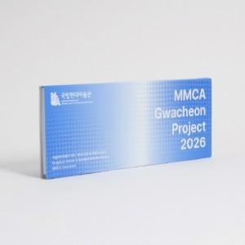

【상세/제작정보】 | 매수 마다 단가 다릅니다.

【인쇄/포장옵션】 | 풀칼라 / OPP(비닐)

【공급단가】 | 수량 | 1,000~
*VAT별도 | 단가

【상품 URL】 | https://dev.easy1.co.kr:443/src/goods_detail.php?gdno=32536

